对账
订单号 | 入住日期 | 离店日期 | 应收 |  |  |  | ,
999225035509964 | 2023-07-08 | 2023-07-10 | 78.18 | 78.18 | 3571626 | 0 | ,3571626 | 直采

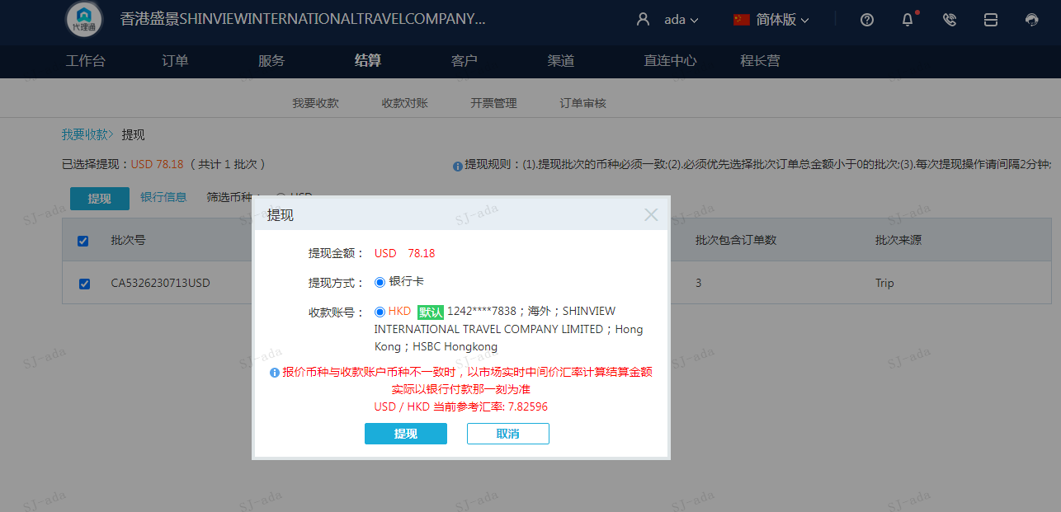
 |  |  | 78.18
 |  |  | USD 78.18

A230713092019911 | 78.18 | 611.83
USD / HKD 当前参考汇率: 7.82596
总计：78.18 USD/ 611.83 HKD

